入力シート
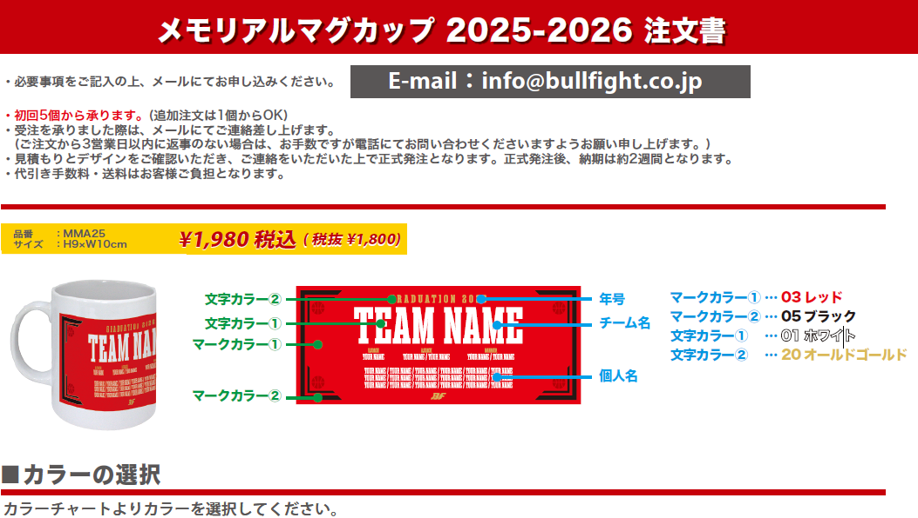

マークカラー① |  |  | ―
マークカラー② |  |  | ―
文字カラー① |  |  | ―
文字カラー② |  |  | ―

年号

チーム名スペルデザインに入れるチーム名をアルファベットでご記入下さい

PLAYER |  |  |  | 5 |  | 10 | 15 |  | 20
1 |  |  |  | 6 |  | 11 | 16 |  | 21
2 |  |  |  | 7 |  | 12 | 17 |  | 22
3 |  |  |  | 8 |  | 13 | 18 |  | 23
4 |  |  |  | 9 |  | 14 | 19 |  | 24

チーム名 |  |  |  |  | 住所 〒 |  |  | TEL
 |  |  |  |  |  |  |  | 携帯
代表者名 （コーチ・保護者）
 |  |  |  |  | 氏名
お支払い方法 |  |  |  |  | Mail
―

合計個数 |  | 合計金額
0 |  | ¥0
 | 個

